Sheet1
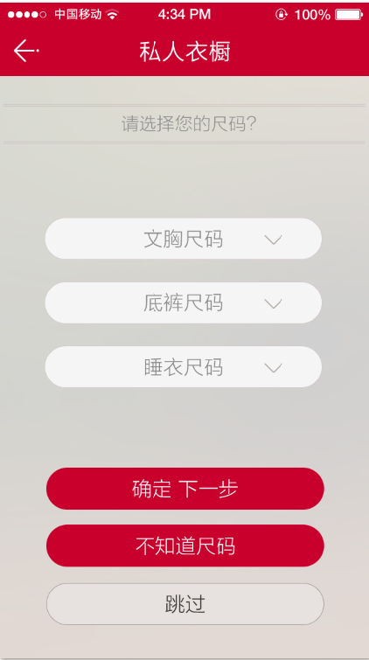
女士
 |  | 文胸尺码 | A65 | B65 | C65
 |  |  | A70 | B70 | C70 | D70 | E70 | F70
 |  |  | A75 | B75 | C75 | D75 | E75 | F75
 |  |  | A80 | B80 | C80 | D80 | E80 | F80
 |  |  | A85 | B85 | C85 | D85 | E85 | F85
 |  |  | A90 | B90 | C90 | D90 | E90 | F90
 |  |  | A100 | B100 | C100 | D100 | E100 | F100
 |  | 底裤尺码
 |  |  | 64 | 70 | 76 | 82 | 90 | 95 | 100 | 110 | 155 | 160 | 165 | 170 | 175

 |  | 睡衣尺码
 |  |  | 型号 | 155 | 160 | 165 | 170 | 175 | 180

男士
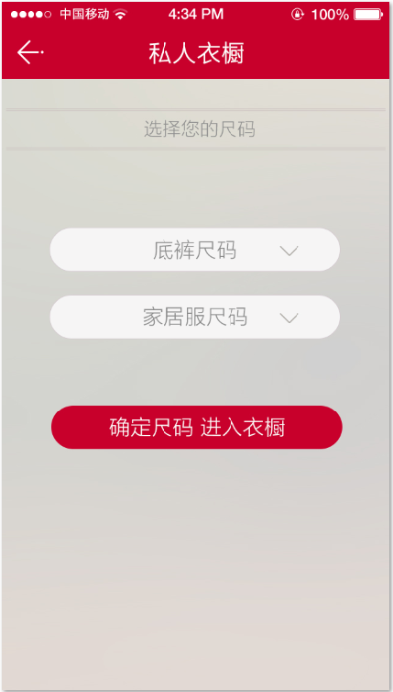
 | 底裤尺码
 |  | 型号 | 165 | 170 | 175 | 180 | 185 | 190

 | 家居服尺码
 |  | 型号 | 165 | 170 | 175 | 180 | 185 | 190

少女

 | 文胸尺码
 |  | A65 | B65 | C65
 |  | A70 | B70 | C70
 |  | A75 | B75 | C75
 |  | A80 | B80 | C80
 |  | 110 | 120 | 130 | 140 | 150 | 160 | 165 | 170

 | 底裤尺码
 |  | 100 | 110 | 120 | 130 | 140 | 150 | 160 | 170

 | 睡衣尺码
 |  | 100 | 110 | 120 | 130 | 140 | 150 | 160 | 170

女童
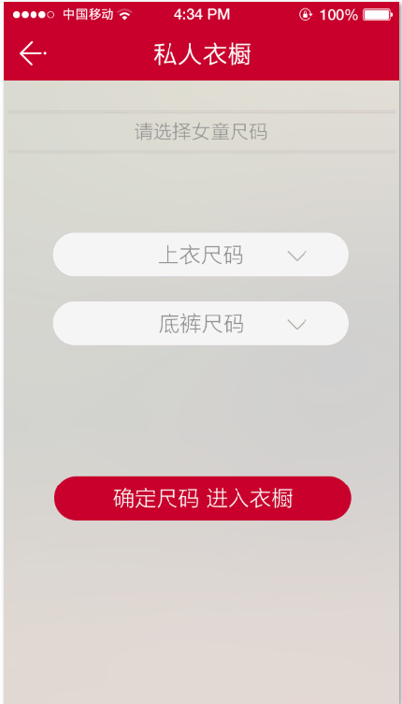
 | 上衣尺码
 |  | 100 | 110 | 120 | 130 | 140 | 150 | 160 | 170

 | 底裤尺码
 |  | 100 | 110 | 120 | 130 | 140 | 150 | 160 | 170

男童

 | 上衣尺码
 |  | 100 | 110 | 120 | 130 | 140 | 150 | 160 | 170 | 175 | 180

 | 底裤尺码
 |  | 100 | 110 | 120 | 130 | 140 | 150 | 160 | 170 | 175 | 180

